参考3-4
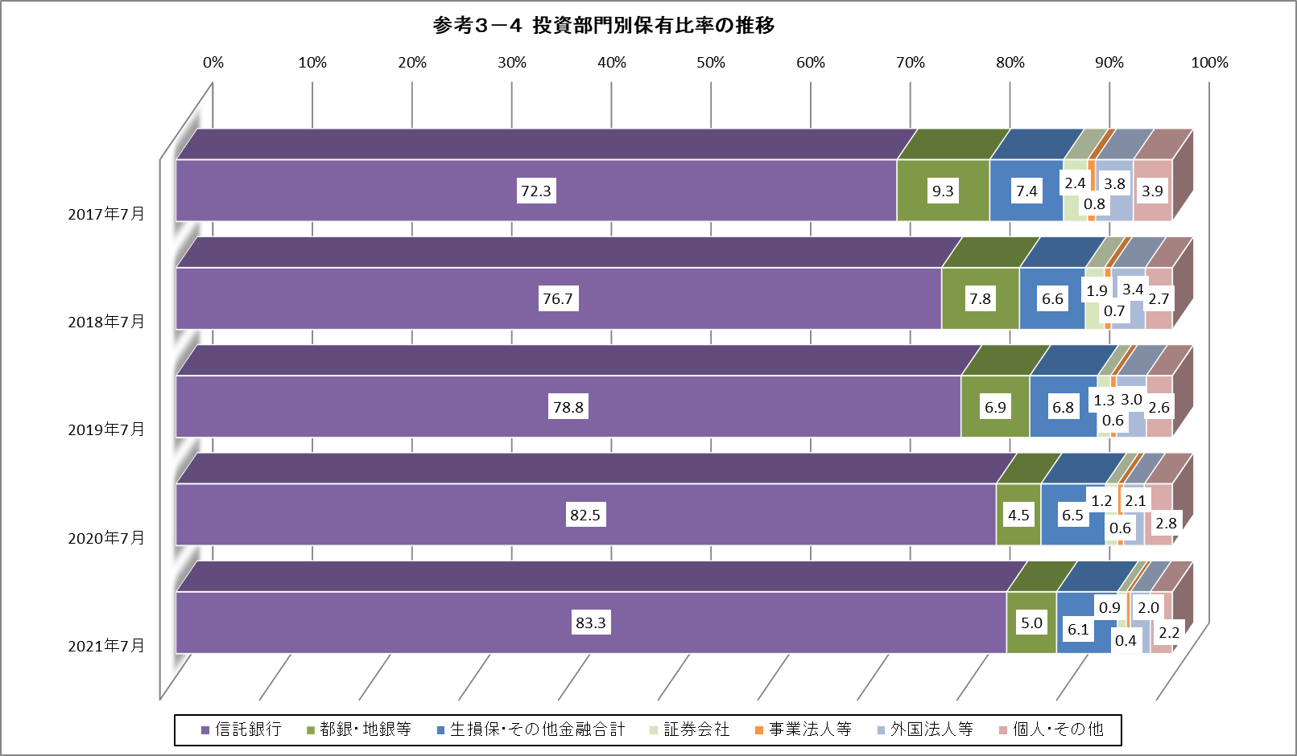
【参考】
３-４ 投資部門別保有比率の推移
 | Transition of Holding Ratio
 |  |  |  |  |  |  |  |  |  |  |  |  | ％
 | 政府・地方 公共団体 | 金融機関 小計 a+b+c+d+e |  |  |  |  |  |  |  | 証券会社 | 事業法人等 | 外国法人等 | 個人・ その他
 |  |  | a 都銀・ 地銀等 | b 信託銀行 | a+bのうち |  | c 生命保険 会社 | d 損害保険 会社 | e その他の 金融機関
 | Govt. & Local Govt. | Financial Institutions | City & Regional Banks | Trust Banks | 投資信託 Investment Trusts | 年金信託 Annuity Trusts | Life Insurance Cos. | Non-life Insurance Cos. | Other Financial Inst. | Securities Companies | Business Corporations | Foreigners | Individuals
2012-07-31 | 0.0 | 70.7 | 14.6 | 37.8 | 0.0 | 0.1 | 5.9 | 0.8 | 11.6 | 7.1 | 3.0 | 8.5 | 10.7
2013-01-31 | 0.0 | 70.8 | 15.0 | 37.6 | 0.1 | 0.1 | 6.0 | 0.8 | 11.4 | 7.3 | 3.0 | 8.4 | 10.4
2013-07-31 | － | 72.4 | 10.8 | 42.9 | 0.0 | 0.1 | 9.1 | 0.1 | 9.5 | 7.8 | 2.1 | 9.1 | 8.5
2014-01-31 | － | 72.1 | 12.4 | 42.2 | 0.1 | 0.1 | 7.5 | 0.1 | 9.9 | 7.5 | 2.2 | 9.5 | 8.8
2014-07-31 | － | 77.6 | 16.5 | 46.6 | 0.1 | 0.1 | 5.6 | 0.0 | 8.8 | 5.1 | 2.1 | 8.8 | 6.5
2015-01-31 | － | 75.6 | 14.9 | 46.9 | 0.1 | 0.2 | 5.0 | 0.0 | 8.7 | 5.4 | 2.2 | 9.6 | 7.2
2015-07-31 | － | 79.8 | 12.9 | 57.4 | 0.1 | 0.1 | 2.8 | 0.2 | 6.5 | 4.8 | 1.2 | 8.2 | 6.0
2016-07-31 | － | 82.1 | 11.5 | 60.9 | 0.1 | 0.1 | 2.5 | 0.1 | 7.2 | 3.7 | 1.6 | 5.5 | 7.1
2017-07-31 | 0.0 | 89.0 | 9.3 | 72.3 | 0.2 | 0.0 | 2.3 | 0.0 | 5.1 | 2.4 | 0.8 | 3.8 | 3.9
2018-07-31 | － | 91.2 | 7.8 | 76.7 | 0.2 | 0.0 | 1.6 | 0.0 | 5.0 | 1.9 | 0.7 | 3.4 | 2.7
2019-07-31 | － | 92.5 | 6.9 | 78.8 | 0.2 | 0.0 | 1.5 | 0.1 | 5.2 | 1.3 | 0.6 | 3.0 | 2.6
2020-07-31 | － | 93.4 | 4.5 | 82.5 | 0.3 | 0.0 | 1.4 | 0.1 | 4.9 | 1.2 | 0.6 | 2.1 | 2.8
2021-07-31 | － | 94.4 | 5.0 | 83.3 | 0.2 | 0.0 | 1.4 | 0.1 | 4.6 | 0.9 | 0.4 | 2.0 | 2.2

